画面遷移図
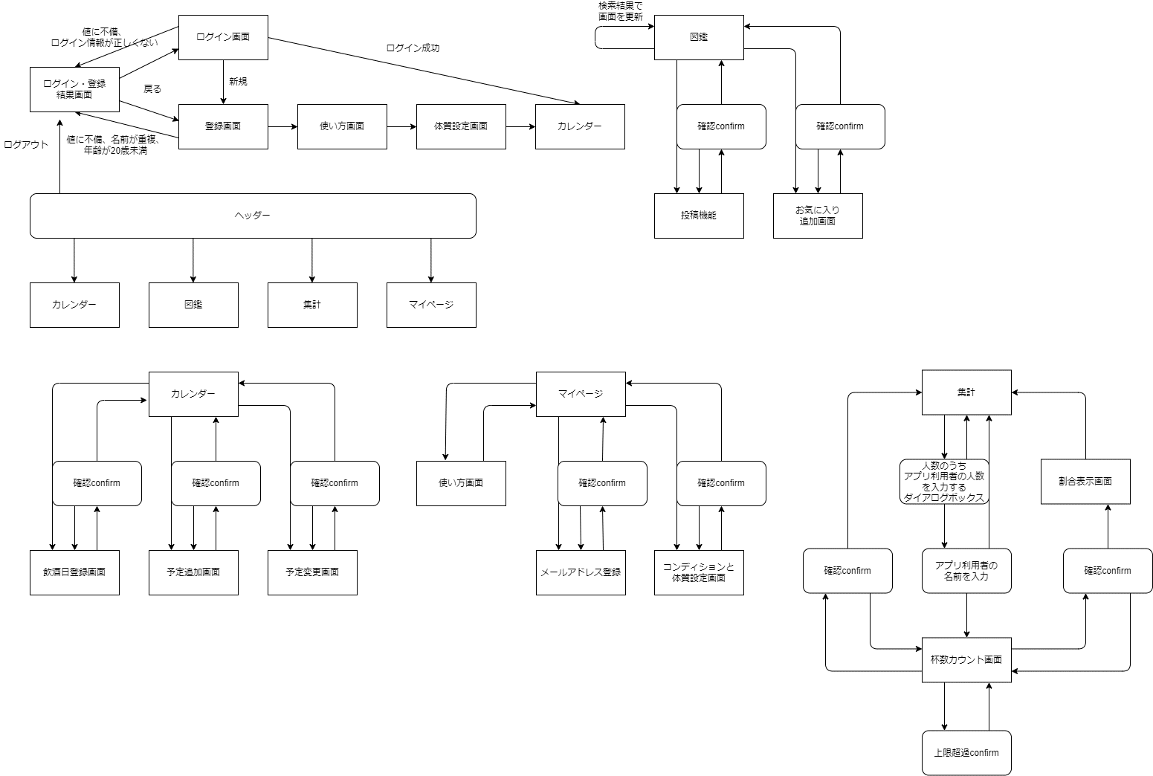
プロジェクト名 | santé! | 作成者 | 藤尾 煕彦
システム名 |  | 作成日 | 2023-06-07
 |  | 更新者 | 藤尾 熙彦
 |  | 更新日 | 2023-06-09

画面遷移図

アイテム
画面（大きさは自由）

